시스템 구성도
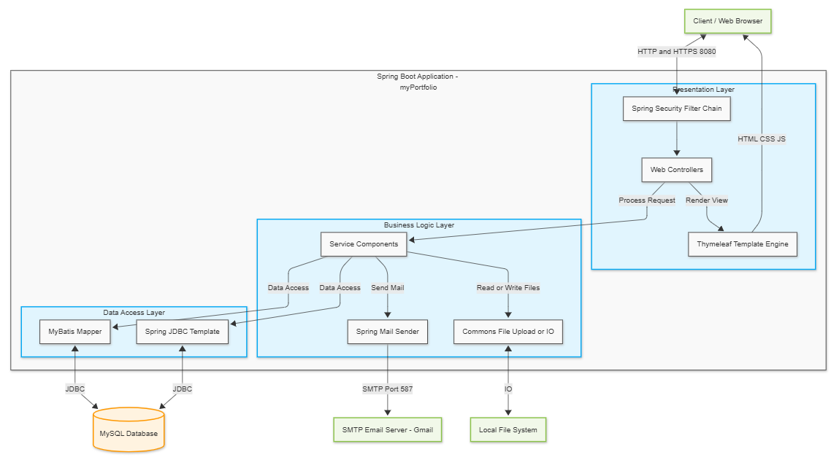
● 시스템 구성도

